キャラ設定
デザインは「神秘的で儚い美少女」をテーマにしたいです。
物語/世界観は、『AIR』とか『最終兵器彼女』『イリヤの空、UFOの夏』といった、
往年の泣きゲー/セカイ系の話にしようと考えています。
灰色の髪で、ロング（画像Aを参照してください）。
表情はミステリアスな雰囲気の「いまいち何を考えているか分からない美少女」をお願いします
（画像Bを参照してください。
Ⓐ
Ⓑ
キャラ1と似たタイプの女の子（健康的な巨乳）で行きたいと思います（画像Cを参照してください）。
立ちポーズは、あまり胸は強調せずに、手を首に沿えるなど、
ややアンニュイな雰囲気を出せればと思います（画像Dを参照してください）
服装ですが、こちらもキャラ1と同じ系統のシンプルな学生服で行ければと思います。
ただし、リボンの形を細くしたり、ポケットに校章の刺繍を入れるなど、
違う制服であることをアピールしてください。
Ⓒ
Ⓓ
『ときめきポケット（仮）』キャラ設定指示書テンプレ
キャラのイメージ
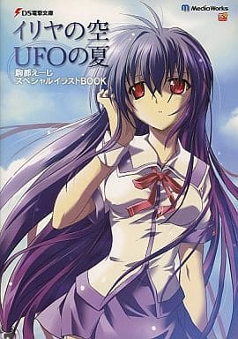 | 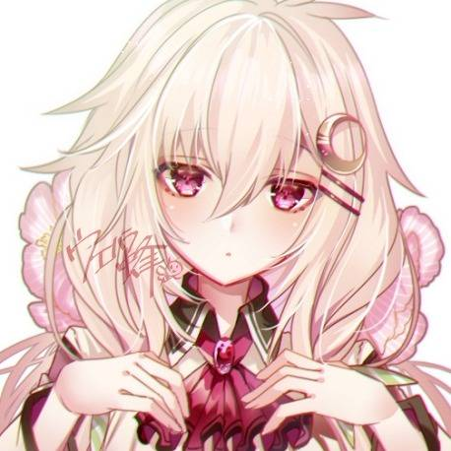 | 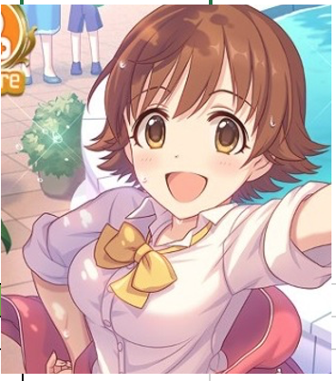 | 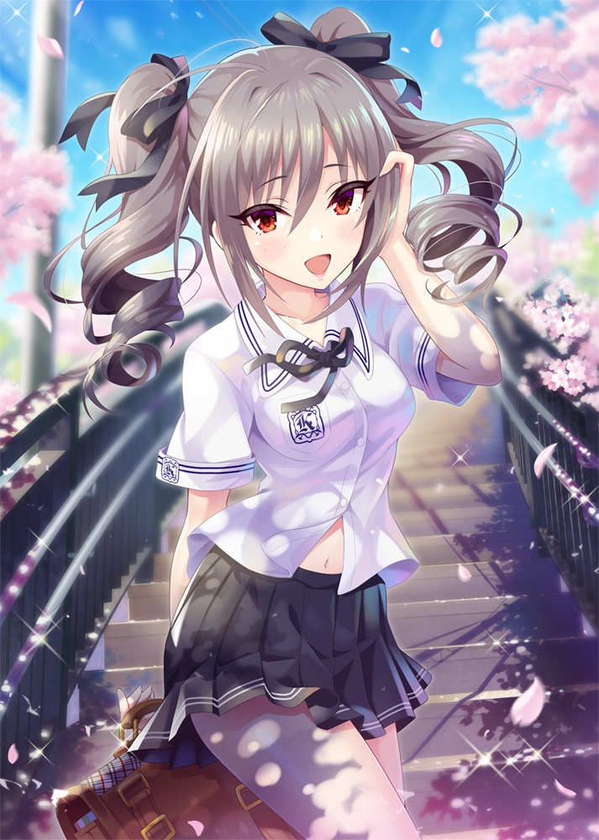
■各種設定
キャラ名 | 結城 奏（ゆうき かなで）
コンセプト | コテコテのセカイ系ヒロイン（僕らが本物のセカイ系ってやつを見せてやりますよ）
口癖 | ・「私……弱いなぁ」 ・「理解したよ」（何かを命令された時、頼まれた時、肯定する時などに）
身長 | 156cm
体重 | 45kg
バスト | 85
ウェスト | 54
ヒップ | 80
年齢 | 14歳
出身地 | 福岡県
好きなもの | お菓子、ジャンクフード
苦手なもの | 運動
趣味 | これと言ってなし
特技 | これと言ってなし
長所 | 我慢強い
短所 | 奥手、恥ずかしがり屋、運動
長所（自覚なし） | ここ一番で思い切った行動に出れる
短所（自覚なし） | 実は人間兵器であり、強大な力を持っているが、全力を超えると肉体が炭になって消滅する
主人公との関係 | 幼馴染、1話で告白して恋人同士になる
■家族関係/経歴など
人間の形をしているが、正体は遥か昔に宇宙から落ちてきた生物兵器で、日本国の所有物。通称「落下物」。
本来の姿は石炭のような石であり、ここから人間の姿へ成長していく。成長ペースは人間と一緒。
手から強力なレーザー砲を放つことができるが、一定以上の威力に達すると肉体がついてこれず、崩壊を始める。
戦闘能力/肉体の再生能力は高いが、学習能力は常人より低く、自我が完全に確立するのに14年かかる。
しかも「兵器に自我を持たせるのは危険だから」という理由で、14歳になると政府の手で肉体を分解させられる。
「分解」とは（命令を受けて）自分に向けて荷電粒子砲を撃つ（自殺する）ことであり、
その度に肉体も記憶もリセットされ、最初の石炭の状態に戻ってしまう。
極めて強力な兵器だが、使用条件に制約が多く、太平洋戦争などでも使われることがなかった。
終戦後も旧ソ連に対抗する切り札としてアメリカに持ち込まれるなどしたが、
結局は兵器としての有効/安定した使い道が見いだせず、1990年代以降は兵器としての実験を受けることもなくなる。
完全に政府の管理下にあるため、現在は「分解」を行うことだけを条件に、
政府の観測班の監視の下「実験対象」「行動観察」として普通の中学生に紛れて暮らしている。
（ようは政府も扱いに困って、放置/閑職に追いやって飼い殺しにしている状態
教育係兼監視者の両親と、偽装家族を作っており、主人公とは幼少期から一緒に育つ。
「分解」を行うたびに記憶を失っており、
「結城 奏」という名前を得た現在は、自分が兵器であることも覚えていない
■ストーリー中の活躍（概要
１話）
夏休みに入る前、主人公は幼馴染の奏と2人きりで家路についている。
「夏休みの過ごし方」を無邪気に語り合う2人、ふと「これが中学校で最後の夏だね」という話になり、
奏は「最後の夏休みになると思うから」と、主人公に愛の告白をする。主人公はこれを承諾。
2人は「夏休みの過ごし方を考え直さないとね」と笑い合う（幸せいっぱいな感じ）。
その夜、彗星が地球に迫っていることが報じられる。地球の、かなり近い位置を通るそうだ。
２話）
主人公が奏の家で夏休みの宿題をしながら過ごしていると、政府の要人を名乗る人物・貝塚が現れる。
いきなりやってきた謎の男に、主人公と奏は驚くが、両親は何も言わない。
貝塚は奏が人間ではなく、「落下物」と呼ばれる人間兵器であること、
突飛すぎる話だが、奏の家の前にパトカーに先導された車が到着し、車内でより詳しい話を聞かされる。
奏は遠い昔に宇宙からやってきた未知の生命体であり、強力な人間兵器である。
さらに『分解』という自殺を繰り返させて、何度も人生をやり直していることを告げる。
そして「政府もお前を持て余していたが、遂に出番が来た」と。
彗星が地球を直撃するので、これを奏の力で爆破する作戦が国連で極秘裏に決定したことを告げる。
学校のグラウンドにヘリが着陸して、
貝塚に促されるまま、2人は彗星の迎撃点である太平洋上の「島」に移動する。
３話）
「島」の実験施設で、初めて奏は自分の能力を開放する。
標的にした人工衛星を蒸発させることに成功するが、反動で右手に酷い火傷を負う。
その夜、奏は平静を装うが、主人公に不安と苦悩を漏らす。
「ちゃんとできるかなぁ」「私は人間じゃないけど、人間みたいに生きたいよ」
主人公は奏にかける言葉が見つからず、ただ奏を抱きしめる。
４話）
「島」での訓練生活が続き、奏は身も心もボロボロになっていく。
主人公は見ていられず、奏を連れて逃げ出そうと考える。しかしアッサリと失敗に終わる
拘束された2人のもとに貝塚がやってくる。そして以下のようなことを言う
「怖いなら任務を降りろ。荷電粒子砲が暴走に巻き込まれて死ぬのは御免だ」
「奏を使った彗星の迎撃はプランB、全人類を助ける計画に過ぎない。
要人のみをシェルターに避難させるプランAは既に完了しており、人類という種の絶滅の心配はないのだから」
奏を完全に「道具」として見ている貝塚に、主人公は怒りを爆発させる。
しかし一方で、奏は「兵器」として彗星を迎撃すると決意を語るのだった。
５話）
遂に彗星迎撃の当日を迎えた。奏は彗星を破壊するため、全力で粒子砲を撃つ。
しかし、一撃で彗星は破壊できず、さらに2発目、3発目と粒子砲を連射する。
その威力に負けて、奏の肉体は崩壊を始める。主人公は彼女を止めようとする。
貝塚は黙ってそれを見過ごす。彼にはある狙いがあった。主人公と奏の間には、強い恋愛感情がある。
その恋愛感情を利用すれば、奏は自分の限界以上の力を発揮すると。
貝塚の目論見通り、主人公を見たことで奏は奮起し、限界以上の威力で粒子砲を放つ。
彗星は木端微塵に砕け散るが、自身の力に耐え切れず、奏もまた炭化して、灰になって消えるのだった。
６話）
あの日から14年後。主人公は大人になって、久しぶりに地元に戻ってきた。貝塚に喫茶店に呼び出されたのだ。
会うなり主人公は貝塚を殴る。「あの日、殴れなかった分だ」と。
すると貝塚は自分が政府の組織を離れたこと、奏の消滅で自分の観測チームも解散したことを告げ、
「未知の生命体を人間で管理しようなんて、最初から無理だったんだよ」と意味深なことを口にする。
そして貝塚と店を出ると、ちょうど中学校の下校時間と被る。そのとき貝塚が視線を向ける。
その先には、確かに奏がいた。『分解』から復活したように、あの彗星を迎撃したあとも復活したのだった。
貝塚は「彼女が生きていることも、彼女が兵器であることを知っているのも、私とお前だけだ」と語り、
「あとは好きにするといい」と言って立ち去っていく。
主人公は奏に話しかけようと思うが、自分のことを忘れ、同い年の同級生らと楽しそうに話す奏を見て、
彼女とはもう住む世界が異なることを悟り、話しかけずにその場を後にする。

